상품제안서
컬러 휴대용 사각 손거울 사각거울 | 상품코드: F30425

 |  |  |  |  |  |  | 02-412-0044 | www.easy1.co.kr
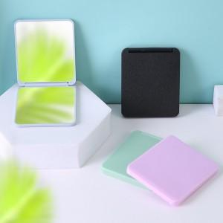

【상세/제작정보】 | <p>&nbsp;</p><p>&nbsp;</p>

【인쇄/포장옵션】 | 실크, 기타 / OPP(비닐)

【공급단가】 | 수량 | 350~ | 700~ | 1,000~ | 2,000~ | 3,000~
*VAT별도 | 단가 | 680원 | 670원 | 660원 | 640원 | 630원

【상품 URL】 | https://dev.easy1.co.kr:443/src/goods_detail.php?gdno=30425

